Introduction
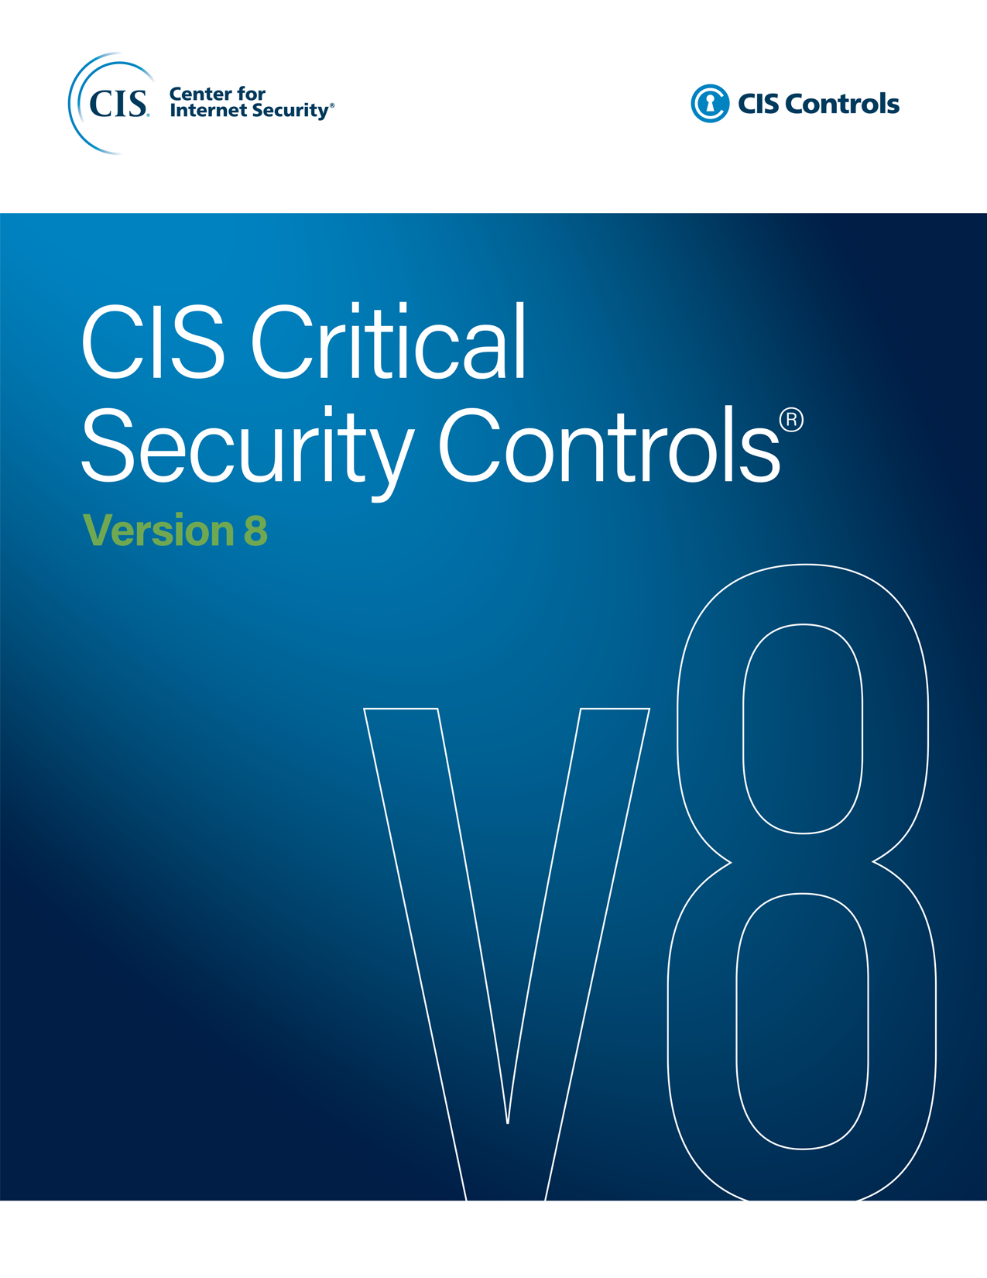

 | Introducción
 | Dirigido por el Center for Internet Security® (CIS®), los Controles CIS han madurado hasta convertirse en una comunidad internacional de personas voluntarias e instituciones que:
 | · Comparten información sobre ataques y atacantes, identificar el origen que los causa, y traducirlos en lecciones para acciones defensivas
 | · Crear y compartir herramientas, guías de trabajo e adopción historias y resolución de problemas
 | · Mapear los Controles CIS a los marcos de cumplimiento y regulatorio para garantizar su alineación y darles prioridad y enfoque colectivos
 | · Identificar barreras y problemas en común (Tales como la evaluación inicial y la implementación de hojas de ruta), y resolverlas como comunidad
 | Los Controles CIS reflejan el conocimiento combinado de expertos de cada parte del ecosistema(compañías, gobiernos, individuos), de cada perfil(analistas de amenazas, tecnólogos, tecnología de la información (TI), operadores y defensores, buscadores de vulnerabilidades, creadores de herramientas, proveedores de soluciones, usuarios, redactores de políticas, auditores, etc.), y a través de varios sectores (gobierno, energético, defensa, finanzas, transporte, universidades, consultor, seguridad, TI, etc.), quienes se han unido para crear, adoptar y respaldar los Controles CIS.

 | El Ecosistema de los Controles CIS (“No se trata de un listado”) Ya sea que utilice los Controles CIS u otra guía para su programa de seguridad, debe reconocer que “no se trata de un listado”. Usted puede obtener una lista de controles aceptable de recomendaciones de seguridad de muchas fuentes; es mejor pensar en la lista como un punto de partida. Es importante buscar un ecosistema que crezca en torno a la lista. ¿Dónde podría recibir capacitación, información complementaria, explicaciones? ¿Cómo otros han implementado y utilizado estas recomendaciones; hay algún mercado de herramientas y servicios de proveedores para elegir? ¿Cómo podría medir el progreso o la madurez? ¿Cómo se alinea esto contra la multitud de otros marcos regulatorios y de cumplimiento que se aplican a mí? El verdadero poder de los Controles CIS no se trata de crear la mejor lista de controles, se trata de aprovechar la experiencia de la comunidad de individuos y Institucionespara hacer mejoras de seguridad a través del intercambio de ideas, herramientas, lecciones y acción colectiva.

 | Los Grupos de Implementación

 | Los Grupos de implementación de los Controles CIS son categorías de autoevaluación para las instituciones. Cada grupo de implementación identifica un subconjunto de Controles CIS que la comunidad ha evaluado ampliamente como aplicable a una institución con un perfil de riesgo y recursos similares para esmerarse por implementar estos. Los grupos de implementación representan una mirada horizontal a través de los Controles CIS adaptados a diferentes tipos de instituciones. Estas salvaguardas deben de sr implementados en un plazo no mayor a 12 meses posteriores a la entrada en vigencia de la Norma Técnica

 | Grupo de Implementación 1
 | Las Salvaguardas seleccionadas para IG1 deberían ser implementables con limitada experiencia en ciberseguridad y estar dirigidas a frustrar ataques generales y no dirigidos. Estas Salvaguardas normalmente se diseñan para trabajar en conjunto con software y hardware que ya existe y se encuentra disponible de fuentes comerciales (COTS). Estas salvaguardas deben de sr implementados en un plazo no mayor a 24 meses posteriores a la entrada en vigencia de la Norma Técnica

 | Grupo de Implementación 1
 | Las Salvaguardas seleccionadas para IG2 ayudan a los equipos de seguridad a hacer frente al incremento de la complejidad operacional. Algunas Salvaguardas están sujetas al grado de tecnología y nivel empresarial, experiencia especializada para ser instaladas y configuradas correctamente.

 | Grupo de Implementación 1
 | Los activos e información del grupo de implementación 3 contienen información sensible o funciones que están sujetas a supervisión regulatoria y de cumplimiento. Una institución que implemente el GI 3 debe abordar la disponibilidad y la confidencialidad e integridad de los datos sensibles. La materialización de los ataques puede causar un daño significativo al bienestar público. Las Salvaguardas seleccionadas para el grupo de implementación 3 deben reducir los ataques dirigidos por un adversario sofisticado y reducir el impacto de los ataques de día cero. La aplicabilidad de las salvaguardas de este grupo de implmentación están sujetas a una declaración de aplicabilidad que deberá ser validada y aprobada por la administración superior.

Contact Information
CIS
31 Tech Valley Drive
East Greenbush, NY 12061
518.266.3460
controlsinfo@cisecurity.org

Editor
Valecia Stocchetti

Contributors
Ginger Anderson
Robin Regnier

